特徴とアーキテクチャ
1 | MySQL Clusterとは？

 | MySQL Cluster は、 MySQL Server とは開発ツリーの異なる製品で、共通ディスクを使わずに
 | アクティブ - アクティブのクラスタ構成が組めるRDBです。

 | カラムやインデックス、ノードの追加・削除といった各種メンテナンス処理をオンラインで実行できる、
 | 単一障害店がなく可溶性が非常に高い、などの特徴があります。

 | また、基本的にはデータとインデックスを全てメモリ上に持つインメモリDBであり、トランザクションを
 | 高速に処理できるため、リアルタイム性が求められるアプリケーションに向いています。

 | インメモリDBとして使用する場合でも、データが更新されたときには、更新内容をディスクに保存
 | しているため、データの永続性は担保されています（DBを再起動したときに更新したデータが消失
 | するといったことはない）。

 | MySQL Clusterの基礎となる技術は、通信機器ベンダであるエリクソンの携帯通信網加入者DB向けに
 | 開発された「Ericsson Network Dataase(NDB)」です。 携帯通信網加入者DBは、大半の処理が
 | 加入者IDに紐づく処理であるため、１つ１つの処理は比較的シンプルです。
 | （RDBMS視点では主キーに紐づく処理、NoSQL支店ではKVS（Key-Value Store：キューバリューストア）
 | 的な処理）。
 | しかし、携帯電話の加入者増加に合わせて多重実行される処理数も増えるため、システムには拡張性
 | が求められます。 また、通話履歴などの書き込み処理が大量に発生するため、読込処理に対してだけ
 | ではなく、書き込み処理に対する拡張性も求められます。 さらに通信障害が起きれば収益機会を逃して
 | しまう上に社会インフラとしても大きな問題となるため、こう可能性も求められます。
 | このような”大量のトランザクション処理”や”高可能性”が求められる環境向けに最適かられたNDBと
 | MySQLを統合したものが、現在の MySQL Clusterです。

 | また、もともとNDBはSQLを使わずにC++のAPIでデータを処理していましたが、MySQLと統合された
 | ことによりSQLも使えるようになりました。 そのため、現在はNoSQL(KVS)とSQLの両方が使用できます。
 | そして、NoSQLによる処理でもACID準拠のトランザクションに対応しています。 さらに、現在はC++の
 | API以外にもJava、memcached,Node.jsなど各種のNoSQL APIが使用できるため、NoSQLの携帯でWeb
 | アプリケーションのバックエンドとしても利用しやすくなっています。

2 | MySQL Clusterの用途や事例

 | MySQL Clusterは携帯通信網加入者DB向けに開発された技術が基礎になっていることもあり、他の
 | 大手通信機器ベンダでも活用事例があるほか、携帯キャリアのコンテンツ配信プラットフォーム等でも
 | 多数利用されています。 また、オンラインゲームでも海外のベンダーの他、国内のベンダーでも採用が
 | 広がっています。

 | さらに、単一障害店がなく非常に可溶性が高いことなどから、前述の航空機管制システムの他、PayPal
 | や国内の証券会社など、ミッションクリティカルなシステムでの採用事例も増えてきています。

3 | MySQL Clusterのアーキテクチャ

 | MySQL Clusterは、データノード、SQLノード、管理ノードという３種類のノードから構成されています。

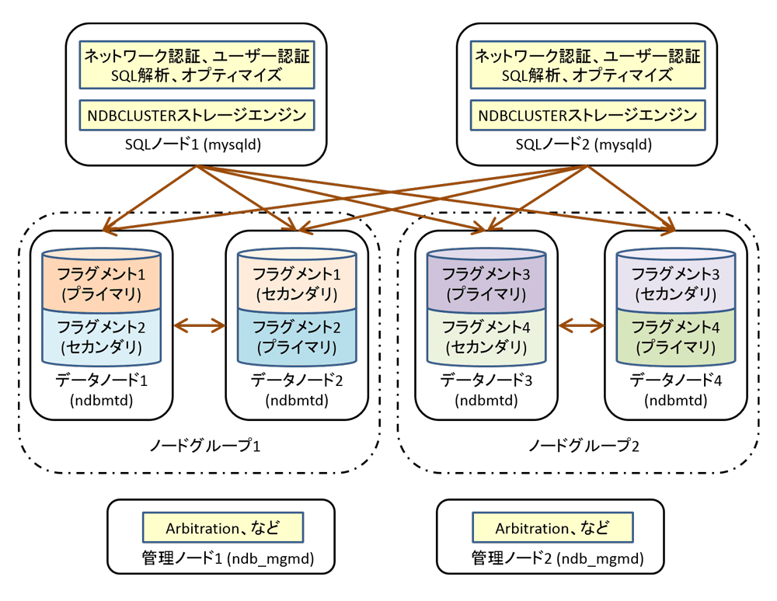

 | No | ノード名 |  | プロセス名 | 主な役割
 | 1 | データノード |  | ndbmtd | ・データ、インデックスの管理 ・トランザクションの管理

 | 2 | SQLノード |  | mysqld | ・アプリケーションとデータノードをつなぐSQLインターフェース ・ユーザー認証、権限付与

 | 3 | 管理ノード |  | ndb_mgmd | ・MySQL Clusterの起動／停止 ・各ノードの設定管理 ・バックアップ／リストア処理の開始 ・Arbitration(スプリットプレインの解消）

 | 1 | データノード：データ管理とトランザクション制御

 |  | データノードはMySQL Clusterの肝となるノードで、データやインデックスを保持し、トランザクションを
 |  | 制御します。 データノードでは、挿入されたデータを各テーブルの主キューのハッシュ値に基づいて
 |  | 水平分割（行単位で分割）して格納します。 さらに、分割したデータを同じノードグループ内のデータ
 |  | ノードに複製して持つことで、データを冗長化します。 データの冗長化はデフォルトでは二重化ですが、
 |  | 最大4重化まで設定できます。

 |  | 図の例ではデータノードが4台存在するため、データは４分割され、４つのデータノードに分散して格納
 |  | されています。 分割された各フラグメント（断片）の複製を別のデータノードが保持するため、データ
 |  | ノード１はフラグメント１だけでなくフラグメント２の複製を別のデータノードが保持するため、データノード１
 |  | はフラグメント１だけでなくフラグメント２の複製も保持しています。 同様に、データノード２はフラグメント２
 |  | だけでなくフラグメント１の複製も保持しています。 同じデータを複製のデータノードで保持しているので、
 |  | あるデータノードに障害が発生した場合でも、別のデータノードで処理を継続できます。

 |  | また、障害が発生したデータノードを復旧する際も、オンラインでデータノードをクラスタに戻すことが
 |  | できます。

 |  | データノードのアクセスがボトルネックになっている場合、データノードの台数を増やすことで１データ
 |  | ノード辺りが持つデータ量が少なくなり、負荷分散によってスループットを向上できます。

 | 2 | SQLノード：SQLのインタフェース

 |  | SQLノードでは、NDBCLUSTERストレージエンジンを追加したMySQL Serverが稼働しています。
 |  | データノードはMySQL Serverのストレージエンジン（NDBCLUSTERストレージエンジン）として実装
 |  | されているため、NDBCLUSTERストレージエンジンを使用しているデータはデータノード上に保持され、
 |  | MyISAM、InnoDB等のストレージエンジンを使用しているデータはSQLノード上に保持されます。
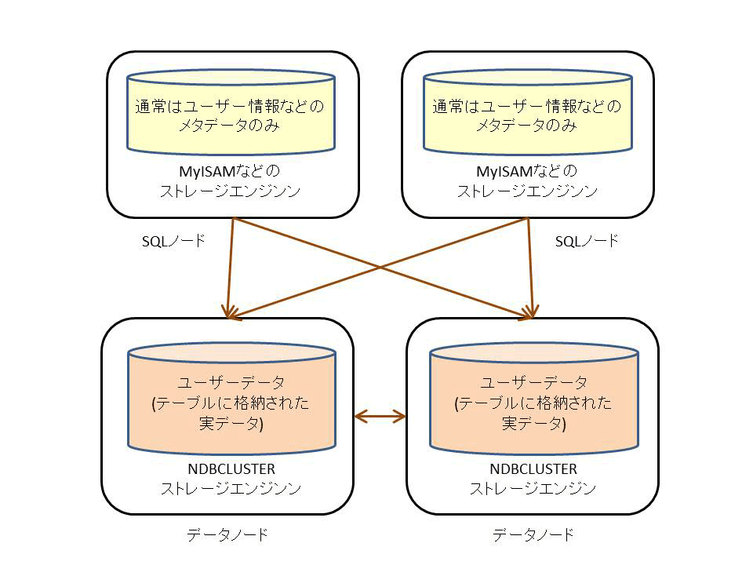

 |  | 通常はユーザー情報やテーブル定義などのメタデータのみSQLノード上に保持し、ユーザーデータは
 |  | 全てデータノード上に保持して利用します。

 |  | アプリケーションはSQLノードのMySQL Serverを経由してデータノード上のデータにアクセスできます。
 |  | 必要なデータがどのデータノード上に存在するかはSQLノードが自動的に判断してくれるため、
 |  | アプリケーションでは通常のMySQL Serverを利用するのと同様の手法（同様のSQL）でMySQL Cluster
 |  | 上のデータにアクセスできます。

 | 3 | 管理ノード：データノードやSQLノードを管理

 |  | 管理ノードは補助的な役割を担うノードで、役割は限られています。管理ノードでは各ノードの設定を
 |  | 管理しているので、各ノードはまず管理ノードにアクセスし、設定情報を受け取ってから起動します。
 |  | また、データノードの起動／停止やバックアップ／リカバリ操作なども管理ノード上からコマンドを実行
 |  | します。

 |  | また、MySQL Clusterの稼働中にネットワーク障害によりデータノード間の通信が途絶えて「スプリット
 |  | ブレイン」が発生した場合は、データの不整合を防ぐために管理ノードが調停役となってArbitration（
 |  | 調停）を行い、一部のデータノードを停止します。

 |  | スプリット部ラインはHAクラスタ特有の問題です。 MySQL Clusterでは図のようなネットワーク障害が
 |  | 発生した場合、どちかのクラスタを停止しないと同じデータをクラスタ１でもクラスタ２でも更新できて
 |  | しまい、データの不整合が八瀬してしまいます。 このような不整合を防ぐために管理ノードがArbitration
 |  | を行い、どちからのクラスタを停止します。

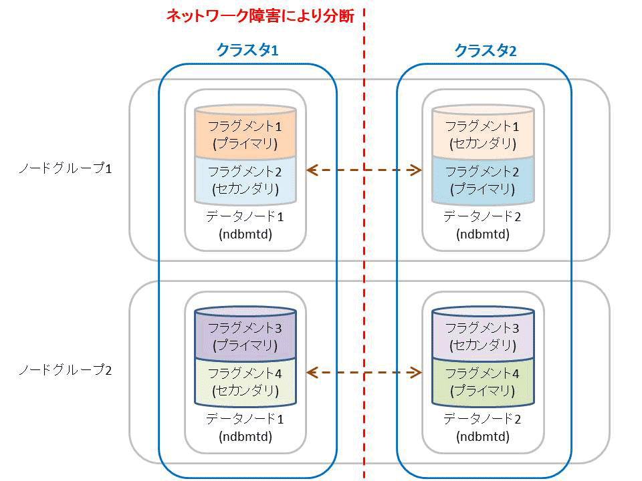

 |  | なお、デフォルト設定では管理ノードがArbitrationを実行しますが、SQLノードで実行するように設定を
 |  | 変更することもできます。

4 | MySQL Clusterの特徴

 | 1 | 読込・書込み処理に対して高い拡張性を実現

 |  | MySQL Clusterは、内部的に自動的にデータをシャーディング（分割して複数のサーバーに分散）する
 |  | ことにより、読込処理に対して高い拡張性を持っています。 前述したようにMySQL Cluster向きの
 |  | アプリケーションを使用すれば、書き込み処理に対しても高い拡張性を実現できます。

 | 2 | 99.999％の高可用性（年間５分程度の停止時間）

 |  | 単一障害点がない構成を組めるほか、障害発生時のフェイルオーバー時間も極めて短く、カラムや
 |  | インデックス、ノードの追加・削除といった各種メンテナンス処理もオンラインで実行できるため、
 |  | 停止時間を最小限に加えることができます。

 | 3 | レプリケーション機能を活用した地理的冗長性（災害対策）

 |  | 複数のデータセンターを利用して、地理的な冗長性も確保できます。 また、通常のMySQL Serverの
 |  | レプリケーション機能とは異なり、MySQL Clusterのレプリケーションでは２つのクラスタをそれぞれマスタ
 |  | とする双方向レプリケーションも構築可能です。 双方向レプリケーションでは同じデータをそれぞれの
 |  | クラスタで更新してしまうデータの競合が問題になりますが、MySQL Clusterのレプリケーション機能には
 |  | データの競合を検出するための仕組みが実装されています。

 | 4 | リアルタイム処理

 |  | データのノードはデフォルトではデータとインデックスを全てメモリ上に持つインメモリデータベースである
 |  | ため、トランザクションを高速に実行でき、リアルタイム制が求められるアプリケーションにも適しています。

 | 5 | SQL＋NoSQLの柔軟性

 |  | データノード上のデータはNoSQLによる読み込み・書込みも可能です。 より高い性能を出したい場合には
 |  | NoSQLを使用し、 Group ByやJoinを使用して柔軟にデータをアクセスしたい場合にはSQLを使用すると
 |  | いった良いとこ取りをした使い方ができます。

 |  | また、現在はでJava、memcached、Node.jsなど各種のNoSQLインターフェースを取り揃えています。
 |  | NoSQLインタフェースを使用した場合はKVSのように利用できますが、KVSとしてMySQL Clusterを
 |  | とらえると、一般的なKVSと比較して以下のメリットがあります。

 |  | 1 | ACID準拠のトランザクションをサポート
 |  | 2 | データの永続化と冗長化が担保される
 |  | 3 | 障害発生時の自動フェイルオーバー機能
 |  | 4 | オンラインバックアップ機能
 |  | 5 | NoSQLだけでなくSQL文も利用可能
 |  | 6 | SQLノード経由でレプリケーション機能も使用可能。

 | 6 | 低いTCO

 |  | 共有ディスクを使用せずに、コモディティ化しているハードウェアを複数台並べてスケールアウトすることで
 |  | 性能を拡張できるため、トータルコストを下げることができます。

インストールなど
MySQL Clusterのインストールと基本的な設定および操作

1 | MySQL Clusterのインストール

 | MySQL Clusterのインストール方法には、以下の方法がある。

 | 1 | GUI付きインストーラを利用する方法
 | 2 | 圧縮されたファイルを展開する方法
 | 3 | Unix環境のパッケージファイルを利用する方法

 | 1 | 対応プラットフォーム

 |  | MySQL Clusterは各Linuxディストリビューション、Solaris、WindowsおよびMac OS Xなど、主要なOS
 |  | 上での動作がサポートされています。

 |  | MySQL Clusterの各バージョンとサポート対象OSについては以下のサイトを参照してください。
 |  | http://www-jp.mysql.com/support/supportedplatforms/cluster.html

 |  | MySQL Clusterには特別なハードウェア要件はありません。 簡単な動作検証であれば最近の
 |  | ノートPC程度のスペックでも十分にインすおーつる可能です。 考慮すべき点は、データやインデックスを
 |  | メモリ上に格納するためでたー量に応じて必要となるメモリサイズが大きくなることですが、ある程度の
 |  | メモリサイズはディスクテーブル機能により軽減できます。

 |  | またノード間で頻繁にTCP/IP通信が行われるため、ギガビットイーサーネット以上のネットワーク環境
 |  | が推奨されています。 同時アクセス数が大きなシステムではインフィニバンドを利用している例が多数
 |  | あります。

 |  | 実際のシステムへの導入にあたっては、通常プロトタイプとなるアプリケーションを用いたテストを行って
 |  | ハードウェアのスペックを決定しています。

 | 2 | インストールパッケージ

 |  | MySQL Clusterのインストールパッケージは、以下からダウンロードできます。

 |  |  | https://dev.mysql.com/downloads/cluster/

 |  | Windows環境向けにはGUIインストーラ（MSI Installer）と必要なファイルをまとめたZIPファイルが用意
 |  | されています。

 |  | インストールされたファイルを管理したり、サービスとして起動したりする場合などGUIインストーラが
 |  | 便利です。 Zipファイルは展開するだけで利用でき、レジストリも汚さないため検証などの用途に使い
 |  | やすいほか、手動でOSサービスに登録するなどで起動／停止方法を用意するば本番環境での利用も
 |  | 問題ありません。

 |  | Linux環境には各ディストリビューション向けのパッケージ(rpmやdeb)と、ディストリビューション共通の
 |  | tar.gzファイルが用意されている。

2 | Linux環境でのインストール手順

 | ここでは、Linux環境でのディストリビューション共通のtar.gzファイルを利用したインストール方法を説明
 | します。

 | システム構成は以下を想定しています。
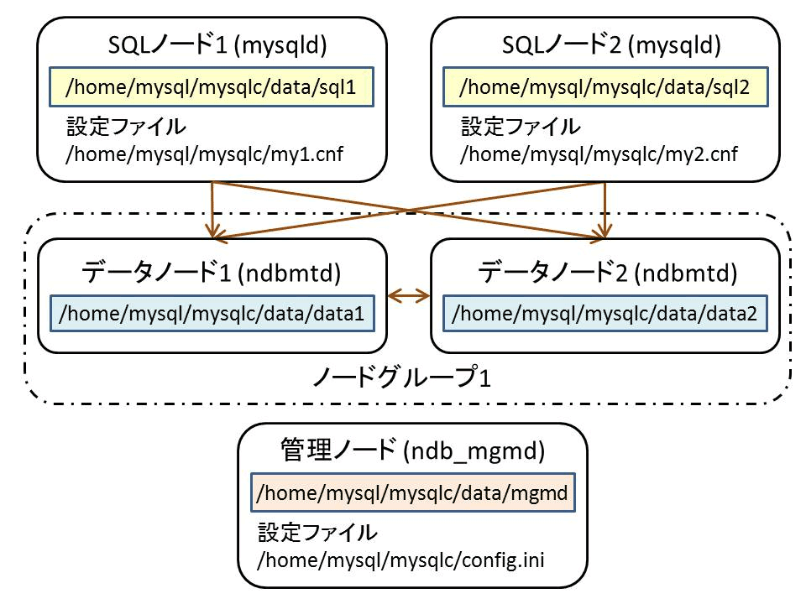

 | ① | 全ノードは同一OS上で動作させる。
 | ② | SQLノード2台、データノード2台、管理ノード1台の構成
 | ③ | /home/mysqlをホームディレクトリとするmysqlユーザで作業

 | 1 | ファイルの展開と基本的な展開

 |  | バイナリのインストールはtar.gzファイルを展開するだけでおおむね終わってしまいます。 以降の作業を
 |  | 行いやすく、また本番環境などではバージョンを切り替えやすくするために、展開先のディレクトリに
 |  | シンボリックリンクを張っておきます。

 |  | 〇リスト１
 |  | $cd /home/mysql |  |  | ディレクトリ移動
 |  | $tar zxvf mysql-cluster-gpl-7.4.6-linux-glibc2.5-x86_64.tar.gz |  |  | 解凍
 |  | $ln -s mysql-cluster-gpl-7.4.6-linux-glibc2.5-x86_64 mysqlc |  |  | シンボリックリンク
 |  | $cd mysqlc
 |  | $ # my1.cnfとmy2.cnfの2ファイルを作成する。
 |  | $scripts/mysql_install_db --default-file=/home/mysql/mysqlc/my1.cnf
 |  | $scripts/mysql_install_db --default-file=/home/mysql/mysqlc/my2.cnf
 |  | $mkdir data/data1 |  |  | データノード用ディレクトリの作成
 |  | $mkdir data/data2 |  |  | データノード用ディレクトリの作成
 |  | $mkdir data/mgmd |  |  | データディレクトリの作成

 |  | SQLノードは通常のMySQLサーバーと同様にmysql_install_dbコマンドで権限テーブルなどを作成する
 |  | 初期化処理も行います。

 |  | リスト１の例では、後述する設定ファイルを指定しています。 必要となる設定はSQLノードのmysqldが
 |  | 起動時に読み込む設定ファイルmy.cnfと管理ノードが保持するクラスタ全体の設定ファイルconfig.iniです。

 | 2 | SQLノードの設定項目

 |  | SQLノードの設定ファイルは通常のMySQLサーバーと同様にmy.cnfを使用します。
 |  | MySQL Cluster固有で最低限求められる設定項目は表１の通りです。

 |  | 表１：SQLノードで最低限求められる設定項目
 |  | パラメータ名 |  | 意味
 |  | ndbcluster |  | NDBCLUSTERストレージエンジンを使用
 |  | ndb-connectstring |  | 管理ノードのIPとポートを指定

 |  | ndbclusterは設定ファイルに記載又は起動オプションに設定するだけでNDBCLUSTERストレージ
 |  | エンジンが有効になります。 明示的に値を設定する必要はありません。 Ndb-connectstringで管理ノード
 |  | の情報を指定すると、SQLノードは起動時に管理ノードからクラスタ全体の構成情報を取得します。

 |  | MySQL Cluster固有のMySQLサーバーの設定項目の詳細は下記のサイトを参照してください。

 |  |  | 〇MySQL Cluster用のMySQL Serverオプション
 |  |  | https://dev.mysql.com/doc/refman/5.6/ja/mysql-cluster-program-options-mysqld.html

 |  | なお、１つのOS上で複数のSQLノードを起動する場合は、表2の項目についてノード毎に重複しない値を
 |  | 設定しておく必要があります。 これは通常のMySQLサーバを複数起動する場合でも同様です。

 |  | 表2：１つのOS上で複数のSQLノードを機度する際に変更する設定項目
 |  | パラメータ名 |  | 意味
 |  | server_id |  | mysqldを一位に識別するID
 |  | datadir |  | データディレクトリ
 |  | port |  | ポート
 |  | socket |  | UNIXソケットファイル

 |  | リスト２：＜例＞my1.cnf
 |  | #SQLノードの設定項目
 |  | [mysqld]
 |  | ndbcluster
 |  | dnb-connectstring=localhost:1186

 |  | #１つのOS上で複数のSQLノードを起動するための設定項目
 |  | #別のSQLノードではそれぞれの値を変更する。
 |  | server_id=1
 |  | datadir=/home/mysql/mysqlc/data/sql1/
 |  | port=3306
 |  | socket=/tmp/mysql1.sock

 |  | #/usr/local/mysql以外にプログラムを展開した際に日うような設定
 |  | #通常のMySQLサーバーでも同様
 |  | basedir=/home/mysql/mysqlc

 | 3 | 管理ノードの設定項目

 |  | 管理ノードでは下記の３点を設定ファイル(config.ini)に記述しています。

 |  | 1 | クラスタを構成するノードのリスト
 |  | 2 | ノードの種類別の設定
 |  | 3 | ノードの固有の設定

 |  | 特にデータノードは固有の設定ファイルを持たないため、データノードの設定は全て管理ノードの設定
 |  | ファイルに記載しておきます。 クラスタ内の各ノードの台数は[]で記載されたノードの数だけ起動可能です。
 |  | DataDirで指定される管理ノードとデータノードのデータディレクトリはあらかじめ作成しておきます。

 |  | リスト3：＜例＞管理ノードの設定config.ini
 |  | #管理ノードの設定項目
 |  | [ndb_mgmd]
 |  | DataDir = /home/mysql/mysqlc/data/mgmd/
 |  | HostName = localhost

 |  | #データノード共通の設定項目
 |  | [ndbd default]
 |  | #データの多重化の数 2-4が指定可能
 |  | NoOfReplicas = 2

 |  | #各データノードの個別設定項目
 |  | [ndbd]
 |  | DataDir = /home/mysql/mysqlc/data/data1/
 |  | [ndbd]
 |  | DataDir = /home/mysql/mysqlc/data/data2/

 |  | #各SQLノードの個別設定項目
 |  | [mysqld]
 |  | [mysqld]

 | 4 | データノードの設定項目

 |  | 前述したとおり、データノードは設定ファイルを持たず、個別設定項目は管理ノードの設定ファイルに
 |  | 記載します。 データノードは起動時に、コマンドラインオプション -ndb-connectstring で管理ノードを
 |  | 指定しておき、設定情報を管理ノードから取得します。

3 | 基本的な操作

 | MySQL Clusterの初回起動時には、管理ノードの起動時に -initialオプションを付けて設定ファイルを読み込み
 | ます。 その後、各データノード → 各SQLノードの順に起動していきます。

 | クラスタ全体を停止するには、まず SQLノードを停止してアプリケーションからのクラスタへアクセスできない
 | ようにし、その後管理ノードにクラスタの停止命令を出して各データノードを停止し、最後に管理ノードを停止
 | します。

 | 1 | クラスタの起動と簡単な稼働確認

 |  | $ cd /home/mysql/mysqlc/bin

 |  | # --initialオプションを付けて新しい設定ファイルを読み込んで管理ノードを起動している。
 |  | $ ./ndb_mgmd --initial --configdir=/home/mysql/mysqlc -f /home/mysql/mysqlc/config.ini
 |  | MySQL Cluster Management Server mysql-5.6.24 ndb-7.4.6

 |  | # データノード①を起動
 |  | $ ./ndbmtd --ndb-connectstring=localhost:1186
 |  | 2015-07-07 12:34:12 [ndbd] INFO -- Angel connected to 'localhost:1186'
 |  | 2015-07-07 12:34:12 [ndbd] INFO -- Angel allocated nodeid: 2

 |  | # データノード②を起動
 |  | $ ./ndbmtd --ndb-connectstring=localhost:1186
 |  | 2015-07-07 12:34:13 [ndbd] INFO -- Angel connected to 'localhost:1186'
 |  | 2015-07-07 12:34:13 [ndbd] INFO -- Angel allocated nodeid: 3

 |  | #管理ノードクライアントを起動し、管理ノードに接続
 |  | $ ./ndb_mgm --ndb-connectstring=localhost:1186
 |  | -- NDB Cluster -- Management Client --

 |  | # SHOWコマンドでクラスタの状態を確認
 |  | ndb_mgm> SHOW
 |  | Connected to Management Server at: localhost:1186
 |  | Cluster Configuration
 |  | ---------------------
 |  | [ndbd（NDB）] 2 node（s）
 |  | id=2 @127.0.0.1 （mysql-5.6.24 ndb-7.4.6, Nodegroup: 0, *）
 |  | id=3 @127.0.0.1 （mysql-5.6.24 ndb-7.4.6, Nodegroup: 0）

 |  | [ndb_mgmd（MGM）] 1 node（s）
 |  | id=1 @127.0.0.1 （mysql-5.6.24 ndb-7.4.6）

 |  | # この段階ではまだSQLノードは起動していないため、not connectedと表示されている。
 |  | [mysqld（API）] 2 node（s）
 |  | id=4 （not connected, accepting connect from any host）
 |  | id=5 （not connected, accepting connect from any host）

 |  | ndb_mgm> QUIT

 |  | # 設定ファイルmy1.cnf/my2.cnfを指定して、2つのSQLノードを起動する。
 |  | $ ./mysqld --defaults-file=/home/mysql/mysqlc/my1.cnf &
 |  | $ ./mysqld --defaults-file=/home/mysql/mysqlc/my2.cnf &

 |  | #管理ノードからクラスタの状態を確認します
 |  | # 管理クライアントの-eオプションを使用して、管理ノードに直接コマンドを実行しています。
 |  | $ ./ndb_mgm -e SHOW
 |  | Connected to Management Server at: localhost:1186
 |  | Cluster Configuration
 |  | ---------------------
 |  | [ndbd（NDB）] 2 node（s）
 |  | id=2 @127.0.0.1 （mysql-5.6.24 ndb-7.4.6, Nodegroup: 0, *）
 |  | id=3 @127.0.0.1 （mysql-5.6.24 ndb-7.4.6, Nodegroup: 0）

 |  | [ndb_mgmd（MGM）] 1 node（s）
 |  | id=1 @127.0.0.1 （mysql-5.6.24 ndb-7.4.6）

 |  | [mysqld（API）] 2 node（s）
 |  | id=4 @127.0.0.1 （mysql-5.6.24 ndb-7.4.6）
 |  | id=5 @127.0.0.1 （mysql-5.6.24 ndb-7.4.6）

 | 2 | クラスタの簡単な動作確認

 |  | 第1回で、NDBCLUSTERストレージエンジンを使ったテーブルがSQLノードに作成されるわけではないと
 |  | 解説しましたが、このことを確認してみます。
 |  | また、InnoDBストレージエンジンを使ったテーブルがSQLノード上に作成されることも合わせて確認して
 |  | みます。

 |  | # ポート番号3306で起動しているSQLノード１に接続し、NDBCLUSTERストレージエンジンを使用した
 |  | # テーブルをtestデータベースに作成
 |  | $ ./mysql -h127.0.0.1 -P3306 -uroot -e"CREATE TABLE t1（id INT（8）, col1 VARCHAR（32）） ENGINE = NDBCLUSTER" test

 |  | # ポート番号3306で起動しているSQLノード１に接続し、InnoDBストレージエンジンを使用した
 |  | # テーブルをtestデータベースに作成
 |  | $ ./mysql -h127.0.0.1 -P3306 -uroot -e"CREATE TABLE t1_innodb（id INT（8）, col1 VARCHAR（32）） ENGINE = InnoDB" test

 |  | #SQLノード１に接続し、testDB内のt1テーブルの定義を取得
 |  | $ ./mysql -h127.0.0.1 -P3306 -uroot -e"DESC t1" test
 |  | +-------+-------------+------+-----+---------+-------+
 |  | | Field | Type | Null | Key | Default | Extra |
 |  | +-------+---------------+------+-----+---------+-------+
 |  | | id | int（8） | YES | | NULL | |
 |  | | col1 | varchar（32） | YES | | NULL | |
 |  | 14
 |  | +-------+---------------+------+-----+---------+-------+

 |  | # ポート3306で起動しているSQLノード1に接続し、testデータベース内のt1_innodbテーブルの定義を取得
 |  | $ ./mysql -h127.0.0.1 -P3306 -uroot -e"DESC t1_innodb" test
 |  | +-------+-------------+------+-----+---------+-------+
 |  | | Field | Type | Null | Key | Default | Extra |
 |  | +-------+---------------+------+-----+---------+-------+
 |  | | id | int（8） | YES | | NULL | |
 |  | | col1 | varchar（32） | YES | | NULL | |
 |  | 14
 |  | +-------+---------------+------+-----+---------+-------+

 |  | #SQLノード2に接続し、testDB内のt1テーブルの定義を取得
 |  | $ ./mysql -h127.0.0.1 -P3307 -uroot -e"DESC t1" test
 |  | +-------+-------------+------+-----+---------+-------+
 |  | | Field | Type | Null | Key | Default | Extra |
 |  | +-------+---------------+------+-----+---------+-------+
 |  | | id | int（8） | YES | | NULL | |
 |  | | col1 | varchar（32） | YES | | NULL | |
 |  | 14
 |  | +-------+---------------+------+-----+---------+-------+

 |  | # ポート3307で起動しているSQLノード2に接続し、testデータベース内のt1_innodbテーブルの定義を取得
 |  | # testデータベースのt1_innodbテーブルは、データノードではなくSQLノード上にあるため、SQLノード２
 |  | # からはアクセスできずにエラーになる。
 |  | $ ./mysql -h127.0.0.1 -P3307 -uroot -e"DESC t1_innodb" test
 |  | ERROR 1146 （42S02） at line 1: Table 'test.t1_innodb' doesn't exist

 | 3 | クラスタの停止

 |  | SQLノードの停止は通常のMySQLサーバーと同様にmysqladminのshutdownコマンドを利用します。

 |  | ./mysqladmin -uroot -h 127.0.0.1 -P3306 shutdown
 |  | ./mysqladmin -uroot -h 127.0.0.1 -P3307 shutdown

 |  | この時点で、アプリケーションからデータにアクセスできなくなっています。

 |  | SQLノードを停止する前にデータノードを停止してしまうと、アプリケーションからのSQL文は受け付けるが、
 |  | データにただりつけないためエラーになります。

 |  | 続けて、管理ノードで停止命令を実行すると、全てのデータノード停止後に管理ノードも停止します。

 |  | # 管理ノードクライアントに接続
 |  | $ ./ndb_mgm
 |  | -- NDB Cluster -- Management Client --

 |  | # 全てのデータノードに停止命令を送る。
 |  | ndb_mgm> SHUTDOWN
 |  | Connected to Management Server at: localhost:1186
 |  | Node 3: Cluster shutdown initiated
 |  | Node 2: Cluster shutdown initiated
 |  | Node 3: Node shutdown completed.
 |  | Node 2: Node shutdown completed.
 |  | 3 NDB Cluster node（s） have shutdown.
 |  | Disconnecting to allow management server to shutdown.

 |  | ndb_mgm> QUIT

 |  | 管理ノードクライアントの-eオプションにshutdownコマンドを付けても、同様に各ノードを停止できます。

 |  | #./ndb_mgm -e SHUTDOWN

 |  | Connected to Management Server at: localhost:1186
 |  | 3 NDB Cluster node（s） have shutdown.
 |  | Disconnecting to allow management server to shutdown.

4 | おわりに

 | 今回は、MySQL Clusterのインストール方法と基本操作について解説しました。
 | 次回は、MySQL Clusterの主な設定について解説する予定です。

主要な設定
MySQL Clusterの主要な設定、設定変更時の注意点

 | 本連載では、MySQL Clusterの特徴と基本的なアーキテクチャからインストール方法、基本的な操作などを
 | コマンド付きで解説していきます。

 | 今回は、MySQL Clusterの主要な設定や、設定変更時の注意点について紹介します。

1 | パラメータ変更時の注意点とパラメータ変更例

 | 1 | パラメータ変更時の再起動タイプ

 |  | MySQL Cluster固有のパラメータは、動的に変更できるようにはなっていません。 しかし、各ノードを
 |  | １つずつ順番に再起動する「ローリングスタート」という手法を用いることで、システム全体としては
 |  | サービスを停止せずにパラメータを変更できます。

 |  | ただし、NodeIDなど一部のパラメータを変更するときはローリングリスタートではなく、「システムリスタート」
 |  | というシステム全体の再起動が必要です。
 |  | パラメータ変更時にシステムリスタートが必要なものは全体の１割程度と少数で、大半のパラメータは
 |  | ローリングリスタートにより変更可能です。

 |  | また、ログファイルのサイズ変更やデータファイルの配置ディレクトリの変更といった一部のパラメータ変更
 |  | では、「イニシャルリスタート」と呼ばれる、データファイルを初期化する再起動方法が必要となります。
 |  | イニシャルリスタート実行時は、--initialオプションを使用してデータノードを再起動します。

 |  | それぞれのパラメータを変更する時にどの再起動方法が必要となるかは、下記のマニュアルで確認できます。
 |  | マニュアル中の「再起動タイプ」の項目から必要な再起動方法を確認してください。

 |  | 18.3.3.1. MySQL Cluster データノードの構成パラメータ

 |  |  | https://dev.mysql.com/doc/refman/5.6/ja/mysql-cluster-params-ndbd.html

 |  | 18.3.3.2. MySQL Cluster 管理ノードの構成パラメータ

 |  |  | https://dev.mysql.com/doc/refman/5.6/ja/mysql-cluster-params-mgmd.html

 |  | 18.3.3.3. MySQL Cluster SQL ノードおよび API ノードの構成パラメータ

 |  |  | https://dev.mysql.com/doc/refman/5.6/ja/mysql-cluster-params-api.html

 | 2 | コンフィグレーションキャッシュ

 |  | デフォルト設定では、管理ノードでコンフィギュレーションキャッシュという機能が有効になっています。
 |  | この機能は、管理ノードがconfig.iniを読み込んだ時にその内容を独自の形式に変換し、 --configdir
 |  | オプションで指定したディレクトリに格納します。 そして、次回起動にはconfig.iniを読み込まずにキャッシュ
 |  | から設定をロードします。 そのため、 config.iniを変換して再起動したが、設定が変更されないという
 |  | 現象が発生する場合があります。

 |  | config.iniを読み込みなおすには、管理ノード起動時に --reloadオプションもしくは--initialオプションを
 |  | 指定します。 --reloadおぷsyンを指定した場合には、古い設定の履歴が--configdirに溜まり続けます。
 |  | 履歴を削除したい場合は--initialオプションを指定します。

 | 3 | ローリングスタートの例

 |  | ローリングリスタートによりデータノードのパラメータを変更している例です。ここではパラメータ"DataMemory"
 |  | および"IndexMemory"の設定値を拡張し、ローリングリスタートによってシステムを停止せずに設定変更を
 |  | 反映しています

 |  | 管理ノード→データノード→SQLノードの順番に一台ずつ再起動をしていますが、管理ノードを再起動する
 |  | 前にconfig.iniにDataMemoryとIndexMemoryを追加しています。

 |  | # 管理クライアントに接続し、クラスタの状況を確認
 |  | $ ndb_mgm -e "SHOW"
 |  | Connected to Management Server at: localhost:1186
 |  | Cluster Configuration
 |  | ---------------------
 |  | # データノード
 |  | [ndbd(NDB)] 2 node(s)
 |  | id=2 @127.0.0.1 (mysql-5.6.24 ndb-7.4.6, Nodegroup: 0, *)
 |  | id=3 @127.0.0.1 (mysql-5.6.24 ndb-7.4.6, Nodegroup: 0)
 |  | # 管理ノード
 |  | [ndb_mgmd(MGM)] 1 node(s)
 |  | id=1 @127.0.0.1 (mysql-5.6.24 ndb-7.4.6)
 |  | # SQLノード
 |  | [mysqld(API)] 2 node(s)
 |  | id=4 (not connected, accepting connect from any host)
 |  | id=5 (not connected, accepting connect from any host)

 |  | #ndb_mgm -e "ALL REPORT MEMORY"
 |  | Connected to Management Server at: localhost:1186
 |  | Node 2: Data usage is 0%(23 32K pages of total 2560)
 |  | Node 2: Index usage is 0%(20 8K pages of total 2336)
 |  | Node 3: Data usage is 0%(23 32K pages of total 2560)
 |  | Node 3: Index usage is 0%(20 8K pages of total 2336)

 |  | $ #下記コマンド実行前に設定ファイルconfig.iniを修正しておく
 |  | $ #config.iniの修正内容はリスト2参照

 |  | #管理ノードの再起動
 |  | #管理ノードのノードID（1）を指定して、STOPコマンドを実行
 |  | $ ndb_mgm -e "1 STOP"
 |  | Connected to Management Server at: localhost:1186
 |  | Node 1 has shutdown.
 |  | Disconnecting to allow Management Server to shutdown

 |  | #config.iniの変更を反映するために、--reloadオプション付きで管理ノードを起動
 |  | $ ndb_mgmd --reload --configdir=/home/mysql/mysqlc -f /home/mysql/mysqlc/config.ini
 |  | MySQL Cluster Management Server mysql-5.6.24 ndb-7.4.6

 |  | $ #データノードの再起動
 |  | $ #データノードのノードID（2）を指定して、RESTARTコマンドを実行
 |  | $ ndb_mgm -e "2 RESTART"
 |  | Connected to Management Server at: localhost:1186
 |  | 2015-07-20 11:43:20 2702 [Note] NDB Schema dist: Data node: 2 failed, subscriber bitmask 00
 |  | 2015-07-20 11:43:20 2629 [Note] NDB Schema dist: Data node: 2 failed, subscriber bitmask 00
 |  | Node 2 is being restarted

 |  | #データノード（ノードID=2）の設定が変わっていることを確認
 |  | ndb_mgm -e "ALL REPORT MEMORY"
 |  | Connected to Management Server at: localhost:1186
 |  | Node 2: Data usage is 0%(23 32K pages of total 32768) //メモリ設定が変わっている
 |  | Node 2: Index usage is 0%(20 8K pages of total 32800) //メモリ設定が変わっている
 |  | Node 3: Data usage is 0%(23 32K pages of total 2560)
 |  | Node 3: Index usage is 0%(20 8K pages of total 2336)

 |  | #データノードのノードID（3）を指定して、RESTARTコマンドを実行
 |  | $ ndb_mgm -e "3 RESTART"
 |  | Connected to Management Server at: localhost:1186
 |  | 2015-07-20 11:44:07 2702 [Note] NDB Schema dist: Data node: 3 failed, subscriber bitmask 00
 |  | 2015-07-20 11:44:07 2629 [Note] NDB Schema dist: Data node: 3 failed, subscriber bitmask 00
 |  | Node 3 is being restarted

 |  | #データノード（ノードID=3）の設定が変わっていることを確認（赤字部分から、メモリ設定が変わっていることが確認できる）
 |  | $ ndb_mgm -e "ALL REPORT MEMORY"
 |  | Connected to Management Server at: localhost:1186
 |  | Node 2: Data usage is 0%(23 32K pages of total 32768)
 |  | Node 2: Index usage is 0%(20 8K pages of total 32800)
 |  | Node 3: Data usage is 0%(23 32K pages of total 32768) //メモリ設定が変わっている
 |  | Node 3: Index usage is 0%(20 8K pages of total 32800) //メモリ設定が変わっている

 |  | #SQLノードの再起動（出力は省略）
 |  | $ mysqladmin -uroot -h 127.0.0.1 -P3306 shutdown
 |  | $ mysqld --defaults-file=/home/mysql/mysqlc/my1.cnf &
 |  | $ mysqladmin -uroot -h 127.0.0.1 -P3307 shutdown
 |  | $ mysqld --defaults-file=/home/mysql/mysqlc/my2.cnf &

 |  | リスト2：パラメータ変更後のconfig.ini（パラメータ追加部分に"//追加部分"と記入）
 |  | #管理ノードの設定項目
 |  | [ndb_mgmd]
 |  | DataDir = /home/mysql/mysqlc/data/mgmd/
 |  | HostName = localhost

 |  | #データノード共通の設定項目
 |  | [ndbd default]

 |  | #データの多重化の数 2-4が指定可能
 |  | NoOfReplicas = 2

 |  | #レコードとオーダードインデックスを格納するメモリ領域のサイズを指定 //追加部分
 |  | DataMemory=1G //追加部分

 |  | #ハッシュインデックスを格納するメモリ領域のサイズを指定 //追加部分
 |  | IndexMemory=256M //追加部分

 |  | #各データノードの個別設定項目
 |  | [ndbd]
 |  | DataDir = /home/mysql/mysqlc/data/data1/

 |  | [ndbd]
 |  | DataDir = /home/mysql/mysqlc/data/data2/

 |  | #各SQLノードの個別設定項目
 |  | [mysqld]

 |  | [mysqld]

 | 3 | config.iniの書式

 |  | config.iniにパラメータを設定する時には、それぞれのノードに対応するセクションに設定内容を記載します。
 |  | config.iniのセクション名と意味については表1を参照してください。

 |  | セクション名

 |  | [ndb_mgmd default] |  |  | 全管理ノードに共通する設定を記述する
 |  | [ndb_mgmd] |  |  | 管理ノードの設定を記述する

 |  | [ndbd default] |  |  | 全データノードに共通する設定を記述する
 |  | [ndbd] |  |  | データノードの設定を記述する

 |  | [mysqld] |  |  | SQLノードの設定を記述する

 |  | 注意事項として、「［XXX default］セクションは個別のセクションよりも前に記述する必要がある」という点です。

 |  | また、config.iniに設定しなかったパラメータについては、デフォルト値が自動的に設定されます。

2 | 主要なパラメータ設定

 | 1 | 全ノードに設定できるパラメータ

 |  | NodeIdとHostNameは、管理ノード、SQLノード、データノードに共通して設定できます。 実際に設定する
 |  | 時には、config.ini内の対応するセクションに設定値を記述します。

 |  | ①NodeId
 |  | 各ノードに一意な番号を割り当てる必要があります。
 |  | 省略時は、各ノードに自動的にIDに割り振られます。

 |  | ②HostName
 |  | ノードが存在するホスト名です。 SQLノード、データノードにHostNameを明示的に指定すると、意図しない
 |  | サーバがクラスタに組み込まれることを防ぐことができます。

 |  | 管理ノードは、SQLノード／データノードを識別する際に、NodeIdとHostNameを組み合わせた値を利用します。

 | 2 | 管理ノードに設定できるパラメータ

 |  | 管理ノードに設定すべきパラメータの数はそれほど多くないです。

 |  | ①DataDir
 |  | 管理ノードが生成する各種ファイル（ログファイルなど）が格納されるディレクトリを指定します。

 |  | ②ArbitrationRank
 |  | スプリットブレイン発生時、そのノードがArbitratorとして選択される優先順位を指定しいます。
 |  | Arbitratorとして選択されたノードがArbitration(調停）を行います。 設定できる値は以下の３つになります。

 |  |  | 0 | SQLノードのデフォルト値 |  | Arbitratorとして使用されない
 |  |  | 1 | 管理ノードのデフォルト値 |  | 優先度が高い。
 |  |  | 2 |  |  | 優先度が低い。

 | 3 | SQLノードに設定できるパラメータ

 |  | config.iniで設定できるSQLノードのパラメータは多くありません。 また、今回のインストール例のconfig.ini
 |  | でも採用している通り、SQLノードの数だけ、[mysqld]セクションを書くだけでもSQLノードを利用できます。

 |  | ただし、通常のMySQLサーバーと同じく、SQLノードはmy.cnfで各種パラメータを競ってできます。
 |  | その中には、MySQL Clusterに特化したパラメータもあります。

 |  | ① | ndb-cluster-connection-pool(config.iniではなくmy.confに設定するパラメータ）

 |  |  | SQLノードからデータノードへの接続のコネクション数を指定します。

 |  |  | 複数のコネクションを指定した場合は、コネクション毎にNodeIDが割り振られます。 そのため、
 |  |  | ndb-cluster-connection-poolを2以上に設定する場合は、config.ini内の[mysqld]セクションを
 |  |  | 対応する数だけ増やす必要があります。

 | 4 | データノードに設定できるパラメータ

 |  | データノードはMySQL Clusterの中核であるため、設定できるパラメータも多数あります。 主要な
 |  | パラメータをいくつかのカテゴリに分けて紹介します。

 |  | 1 | 冗長化の設定、ファイルは位置／ファイルサイズの設定

 |  |  | ①NoOfReplicas
 |  |  | レプリカの数を指定します。 通常は２を指定します。 ２を指定するとデータが2重化され、データノード
 |  |  | が2台一組で同じデータを持つようになります。

 |  |  | NoOfReplicasに２を設定した場合、データノードの台数は２の倍数になります。下記のように
 |  |  | データノード数が４台になります。
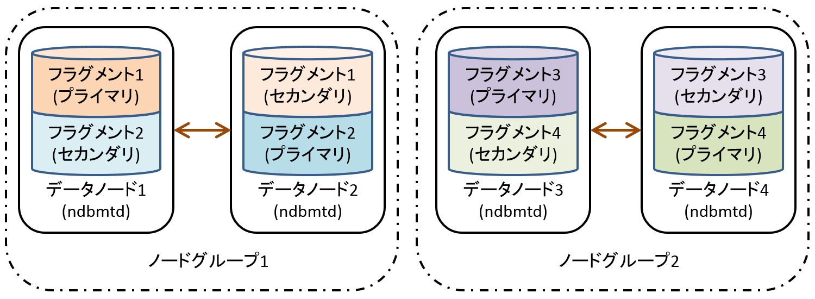

 |  |  | ②DataDir
 |  |  | トレースファイル、ログファイル、PIDファイル、およびエラーログが格納されるディレクトリを指定します。

 |  |  | ③FileSystemPath
 |  |  | LCP、GCPなどの各種データが格納されるディレクトリを指定します。 指定しない場合のデフォルト値は
 |  |  | DataDirと同一になります。

 |  |  | ④NoOfFragmentLogFiles
 |  |  | REDOログファイルの数を指定します。 FragmentLogFileSizeと組み合わせてREDOログファイルの
 |  |  | 総容量が決まります。

 |  |  | ⑤FragmentLogFileSize
 |  |  | REDOログファイルのサイズを指定します。REDOログファイルは４つのファイルが１セットとして扱われる
 |  |  | ため、FragmentLogFileSize×4×NoOfFragmentLogFilesがREDOログファイルの総容量となります。

 |  | 5 | メモリの割り当て

 |  |  | インメモリDBであるMySQL Clusterにとって、メモリの割り当ての設定は非常に重要です。

 |  |  | 特にIndexMemoryとDataMemoryが不足すると新規データ追加時にエラーが発生し、データが追加
 |  |  | できなくなります。そのため、システムで使用する全データが格納できるサイズをIndexMemoryと
 |  |  | DataMemoryに設定しておく必要があります。

 |  |  | ①IndexMemory
 |  |  | ハッシュインデックスを格納するためのメモリ領域です。 主キーやユニークキーで使用されます。

 |  |  | ②DataMemory
 |  |  | レコードとオーダーインデックスを格納するためのメモリ領域です。

 |  |  | ③StringMemory
 |  |  | テーブル名などのメタデータに使用するメモリサイズを指定します。 大半のプロジェクトではこの値は
 |  |  | デフォルト値で問題はありませんが、MySQL Clusterに可貢納するテーブル数が非常に多い場合（
 |  |  | 1000個以上）などにメモリサイズが不足すると、エラー733「Out of string memory, please modify
 |  |  | StringMemory config parameter:Permanent error:Schema error」が発生します。 このエラーが
 |  |  | 発生する場合は、StringMemoryの設定値を大きくすることで対応できます。
 |  |  | デフォルト値は25で「テーブル数やテーブル名長などを元に自動的に計算された値いの25％」を
 |  |  | 意味します。

 |  |  | ④RedoBuffer
 |  |  | REDOログに対するバッファサイズです。トランザクションをコミットするまでの変更は、REDOバッファ
 |  |  | に保持する必要があります。 そのため、大きなトランザクションが実行される環境では、設定値を
 |  |  | 大きくする必要があります。 このあらめーたの設定値が低すぎる場合は、エラー1221「REDO log
 |  |  | buffers overloaded」が発生します。 その場合は、この値を大きくしてください。

 |  | 6 | 最大値の設定（MaxNoOfXXX）
 |  |  | MaxNoOfXXXには各種の上限値を設定します。 この設定値を増やすと、その分メモリ領域が必要と
 |  |  | されるため、やみくもにおおきな値を設定することは推奨されません。また、これらの設定値が不足
 |  |  | すると実行した処理がエラーになる場合があります。

 |  |  | ①MaxNoOfAttributes
 |  |  | アトリビュート（属性）数の最大値を指定します。 アトリビュートとは、カラムやインデックスなど、
 |  |  | テーブルに含まれる要素の事です。

 |  |  | ②MaxNoOfTables
 |  |  | テーブルの最大個数を指定します。

 |  |  | ③MaｘNoOfOrderedIndexes
 |  |  | オーダードインデックスの最大の個数を指定します。

 |  |  | ④MaxNoOfUniqueHashIndexes
 |  |  | ユニークキーの最大の個数を指定します。

 |  |  | ⑤MaxNoOfTriggers
 |  |  | データノード内で内部的に利用されるトリガーの最大値を指定します。
 |  |  | （ユーザが作成するトリガーではない）

 |  |  | ⑥MaxNoOfConcurrentTransactions
 |  |  | 個々のデータノードに割り当てられるアクティブなトランザクションに対するトランザクションレコード数の
 |  |  | 最大値を指定します。トランザクションレコード数には、「トランザクション内でアクセスするテーブルの
 |  |  | 数＋１」が割り当てられます。

 |  |  | ⑦MaxNoOfConcurrentOperations
 |  |  | 同時にロックできる行数の最大値を指定します。 通常、このパラメータはデフォルト設定の32Kで
 |  |  | 十分ですが、多数のレコードを変更するバッチ系の処理がある場合には、この値を大きくする
 |  |  | 必要があります。

 |  |  | ⑧MaxNoOfConcurrentScans
 |  |  | 同時に実行可能なスキャン操作（テーブルスキャンおよびインデックススキャン）の数の最大値を指定します。

 |  |  | ⑨MaxParallelScansPerFragment
 |  |  | フラグメント毎に実行できるスキャンの数の最大値を指定します。

 |  | 7 | パフォーマンスチューニング関係

 |  |  | ①ODirect
 |  |  | このパラメータを有効にすると、LCP、GCPおよびバックアップ時にO_DIRECT(Direct I/O)を使用します。
 |  |  | これにより、多くの場合CPU使用率が下がります。 特にLinux上でカーネル2.6以降を使用する場合は、
 |  |  | Odirectを有効にすることを推奨します。
 |  |  | デフォルトでは、このパラメータは無効になっています。

 |  |  | ②MaxNoOfExecutionThreads
 |  |  | データノードで実行されるスレッド数を制御できるパラメータです。 通常は、データノードが存在するマシン
 |  |  | のCPUコア数と同じ値を設定しいます。

 |  |  | ③ThreadConfig
 |  |  | スレッドの種類ごとにスレッド数と割り当てるCPUを指定するためのパラメータです。
 |  |  | MaxNoOfExecutionThreadsを使用するよりも、より詳細にスレッドをチューニングできます。

バックアップ関連
MySQL Clusterのバックアップ／リストアの仕組み

1 | MySQL Clusterがデータを永続化する仕組み

 | MySQL Clusterのバックアップ/リストアの仕組みつに開設する前に、まずMySQL Clusterがどのように
 | データを永続化しているかを解説します。 MySQL Clusterでは、「LCP」と「GCP」と呼ばれる２つの
 | チェックポイント処理によってデータをディスクに書き込んで永続しています。

 | 1 | LCP（Local CheckPoint）：1台のデータノードでのチェックポイント処理

 |  | データノード毎に、定期的にLCPが実行されます。 データノード1台の中で完結した処理であるため、
 |  | ローカルチェックポイントと呼ばれています。 LCPが実行されると、データノードのメモリ上にある
 |  | すべてのデータ（DataMemory上のデータ）がディスクに書き込まれます。（IndexMemory上のデータは
 |  | ディスクに書き込まれない。 また、IndexMemory上のデータはデータノード起動時にLCPのデータから
 |  | 再作成されるため、ディスク上に永続化する必要はない。）

 | 2 | GCP（Global CheckPoint）：全データノードで同期をとったチェックポイント処理

 |  | 全データノードで同期をとり、随時GCPが実行されます。 GCPはLCPよりも細かい間隔で実行され、
 |  | 連続的に更新された内容をログに書き続けます。

 |  | GCPでは一定周期ごとの更新内容を「Epoch（エポック）」と呼ばれる単位にまとめ、REDOログとして
 |  | 記録します。 全データノードで同期がとられているため、「同じEpochのGCPは、同じ時間帯に更新
 |  | された内容」となります。

 | 3 | LCPとGCPによるデータの復元

 |  | LCPはある一時点でのデータ全体であり、GCPはLCPとLCP間の差分です。 そのため、MySQL Clusterは
 |  | まずLCPを読み込み、そこへGCPを適用することによって、最新のデータを復元します。

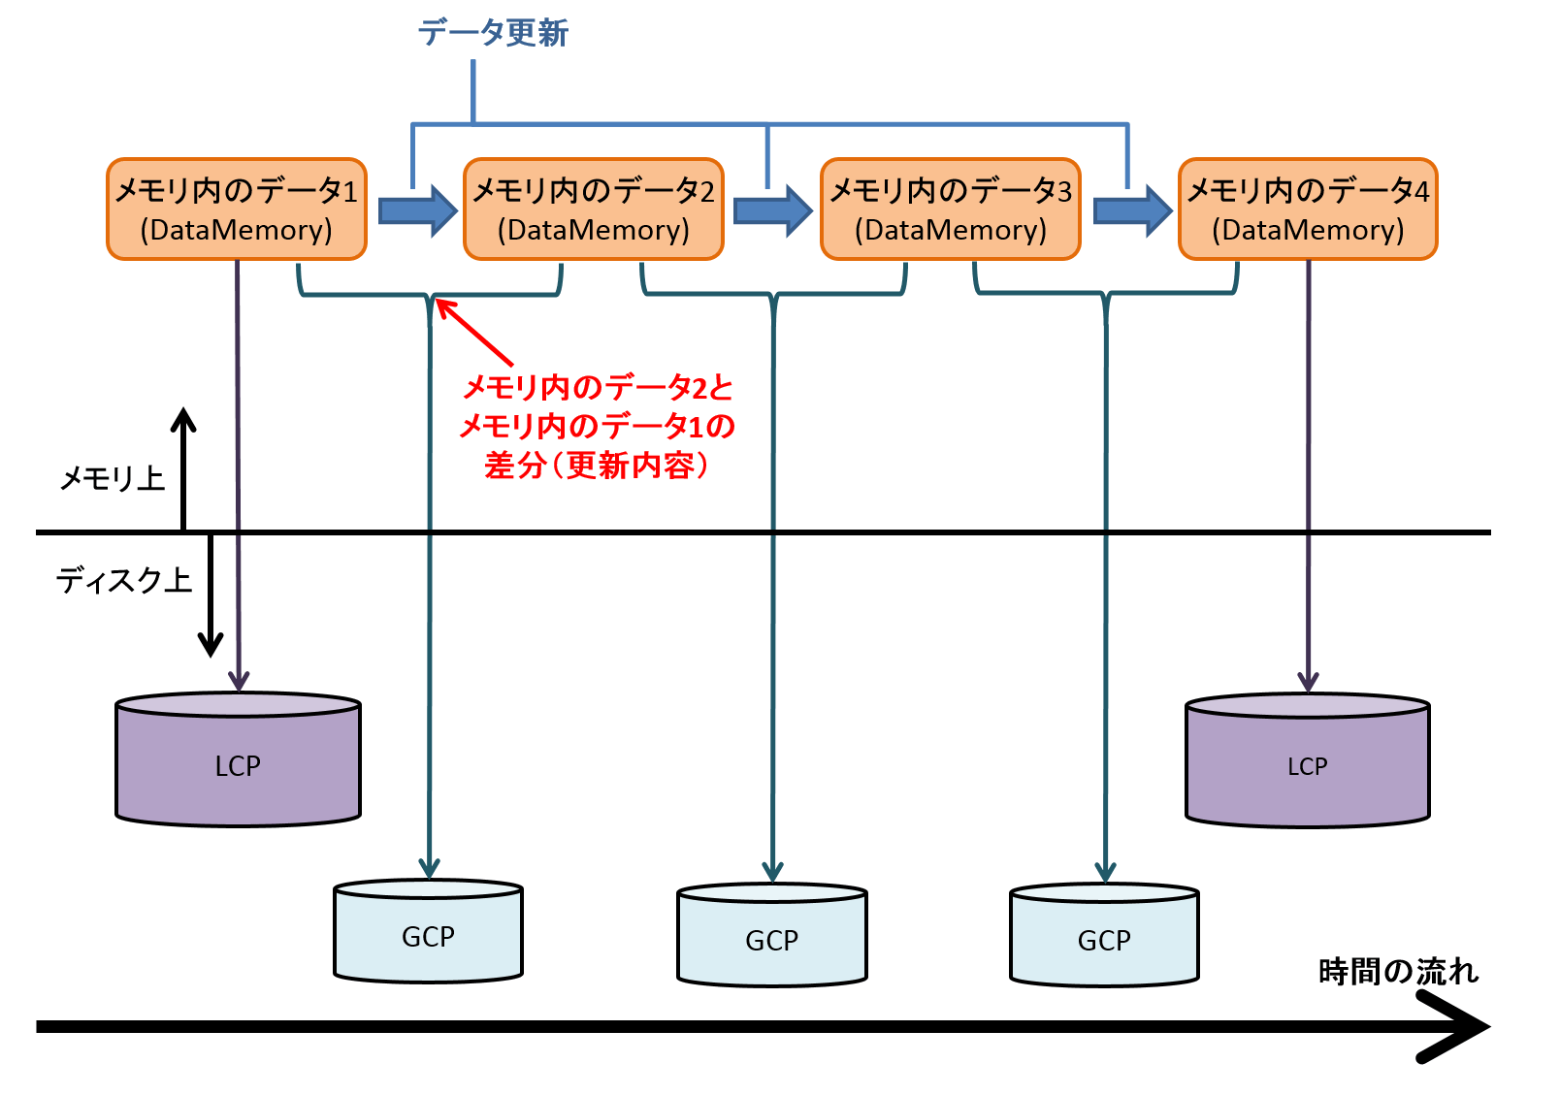

2 | バックアップ/リストアの仕組み

 | MySQL Clusterには、ネイティブなオンラインバックアップ機能があるため、通常運用時はこの機能を利用して
 | オンラインバックアップを取得します。 オンラインバックアップを実行すると、LCPのようにデータ全体（テーブル
 | レコード全体）をバックアップとして取得します。 さらに、バックアップ取得時に実行されたトランザクションンに
 | よる変更もログファイルとして取得することで、ある一時点（あるEpoch時点）における一貫性のあるデータを
 | オンラインバックアップできます。

 | また、MySQL Clusterでは、基本的に通常のMySQL Serverで用いられるmysqldumpではバックアップを取得
 | できません。 SQLノードが複数ある場合に、あるSQLノードから他のSQLノードへ行われる更新をブロックできず、
 | 全ノードにおけるデータの整合性が保証できないためです。

 | しかし、シングルユーザーモードで活用することで、mysqldumpによるバックアップも取得可能です。シングル
 | ユーザーモードでは、データノードにアクセスするSQLノードを１台に限定できるため、他のSQLノードからの
 | 更新を防げます。 メンテナンス時間帯や初期環境構築時などであれば、一旦シングルユーザーモードに
 | 切り替えることでmysqldumpによるバックアップを取得できるのです。

 | 1 | バックアップの仕組み

 |  | オンラインバックアップは、管理ノードから START BACKUPコマンドを実行することで取得できます。
 |  | START BACKUPコマンドを実行すると、図のように各データノードのBackupDataDirで設定した
 |  | ディレクトリにフルバックアップが取得されます。
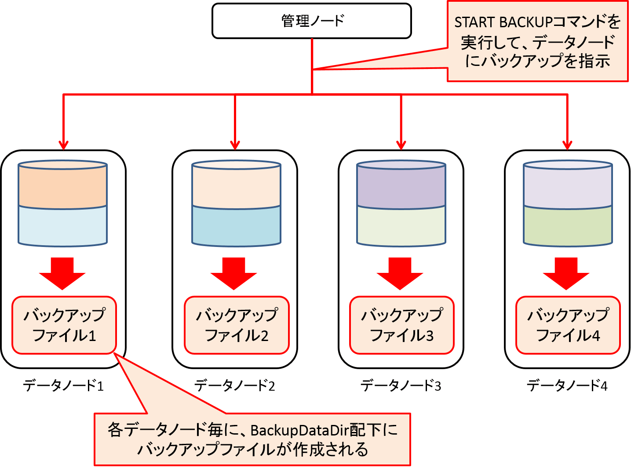

 |  | BackupDataDir配下に取得されるバックアップファイルには３種類あります。 それぞれのファイル名と
 |  | 内容は以下の通りです。

 |  | 1 | BACKUP-..ｃｔｌ | テーブル定義等のメタデータ
 |  | 2 | BACKUP--0..data | データノードが保持しているデータ
 |  | 3 | BACKUP-..log | バックアップ取得中に実行されたトランザクションによる変更

 |  | MySQL Clusterのオンラインバックアップは、フルバックアップのみ取得可能です。 差分/増分
 |  | バックアップは取得できません。 差分/増分バックアップを用いた場合は、バイナリログを差分/
 |  | 増分ログとして用いる必要があります。

 |  | MySQL Clusterにおけるバイナリログの扱いは、通常のMySQL Serverと異なる点があります。

 | 2 | リストアの仕組み

 |  | リストアには、ndb_restoreという専用のコマンドを用います。通常は下記の図のようにバックカップファイル
 |  | をデータノード以外のどこかのサーバー１台に集約し、そのサーバーからndb_restoreコマンドを実行して
 |  | リストアを行います。

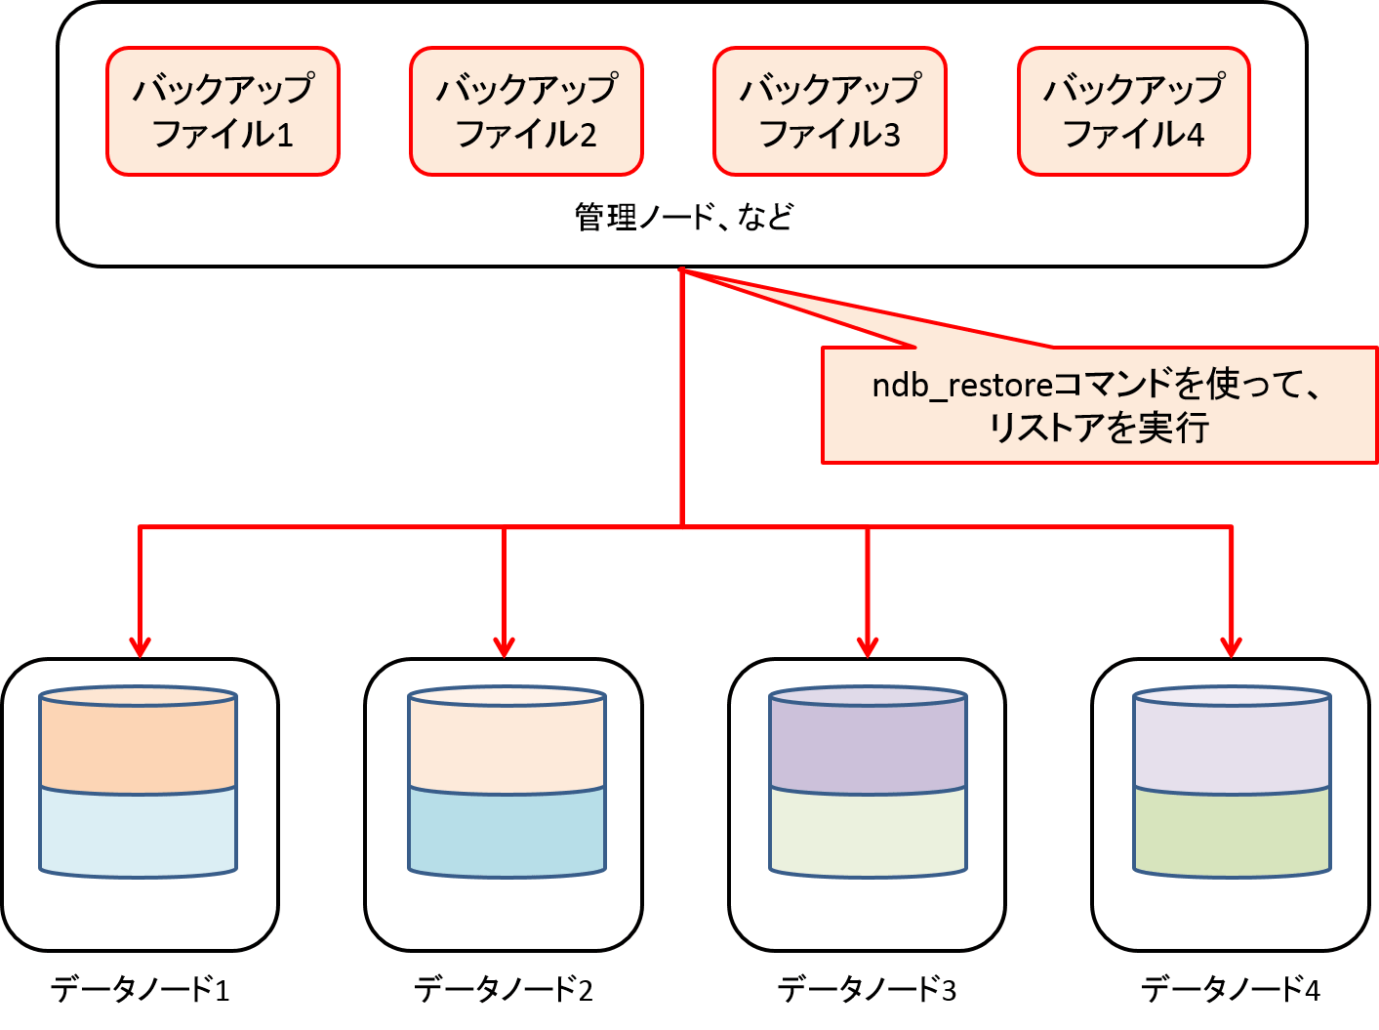

 |  | なぜバックアップファイルをデータノード以外に集約しておくかというと、データノードに障害が発生した
 |  | 時に、バックアップファイルにアクセスできなくなることを防ぐためです。

 |  | また、データノード毎にバックアップファイルを復元する仕組みになっていないのは、データノード数の
 |  | 増減にもたいおうするためです。例えば、下図のようにデータノードが４台の構成で、運用中にある
 |  | ノードグループを構成するサーバー２台に障害が発生し、それらのサーバーをすぐに復旧できなかった
 |  | 場合を想定します。 この場合、リストアの仕組みがデータノード数に依存する仕組みになっている場合は、
 |  | 障害が発生した２台のサーバーが復旧できるまでリストアを開始できません。しかし、実際にはリストアの
 |  | 仕組みはデータノード数に依存しないため、障害が発生した２台のサーバーの復旧を待たずして、障害が
 |  | 発生していないサーバー２台に対してバックアップをリストアし、縮退雲梯でシステムを再開することが
 |  | できます。

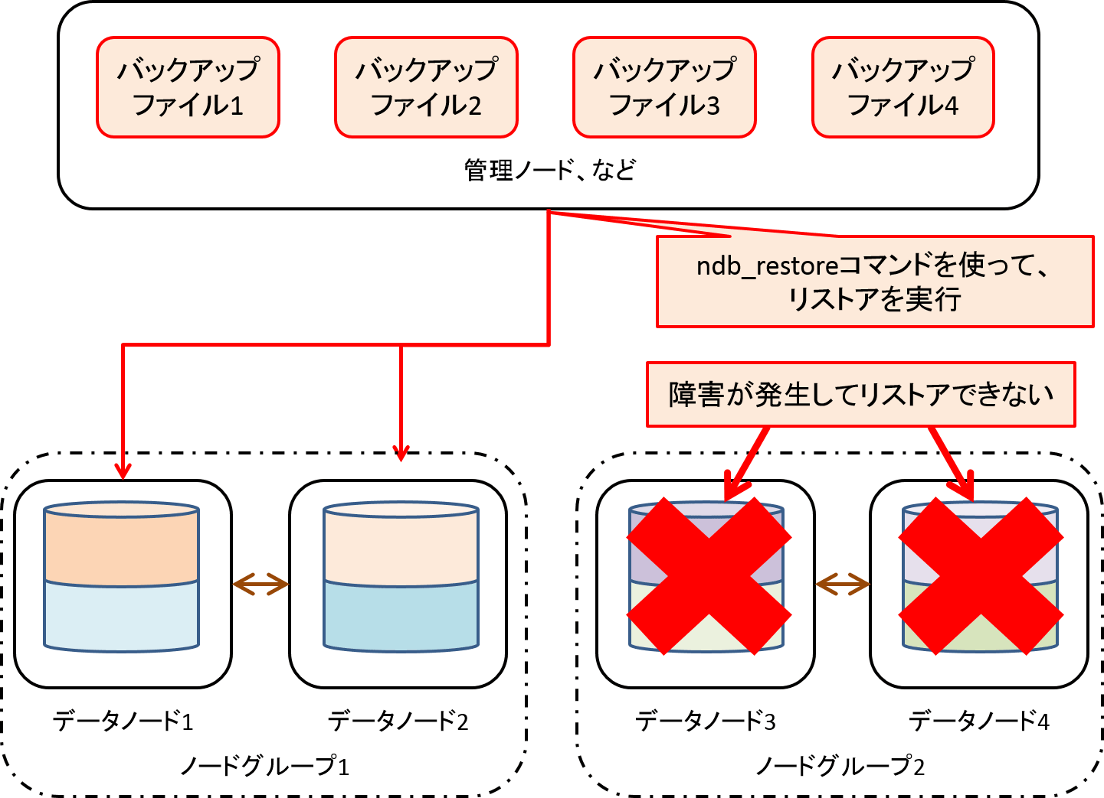

3 | バックアップ、リストア関連のパラメータ

 | ここでは、バックアップ、リストア関連の主要なパラメータについて説明します。

 | 1 | BackupDataDir
 |  | バックアップが格納されるディレクトリを指定します。実際には、BackupDataDirで指定したディレクトリ
 |  | 上にBACKUPというサブディレクトリが作成され、その中にバックアップファイルが格納されます。

 | 2 | CompressedBackup
 |  | バックアップファイルを圧縮します。使用される圧縮は"gzip--fast"と同等であり、圧縮しない場合に
 |  | 比べて50%以下のサイズになるといわれています。圧縮を有効にすると、I/O帯域やディスクスペースを
 |  | 節約できます。その分バックアップ取得中およびリストア処理実行中のCPU負荷は高くなります。

 | 3 | BackupDataBufferSize
 |  | MySQL Clusterにはバックアップ専用のバッファが２つあり、これはその１つで、データを格納するための
 |  | 領域です。大半のプロジェクトではこの値はデフォルト値で問題ありません。

 | 4 | BackupLogBufferSizes
 |  | バックアップ専用のバッファのうち、バックアップ取得中に行われたテーブルへの変更ログを記録するための
 |  | 領域です。大半のプロジェクトではこの値はデフォルト値で問題はありませんが、更新処理が多い環境
 |  | ではこのパラメータが小さいとバックアップの取得に失敗することがあります。本パラメータ不足により
 |  | バックアップ取得が失敗するようであれば、設定値を拡張してエラーを回避してください。

 | 5 | BackupMemory
 |  | バックアップ専用バッファのサイズで、単純にBackupDataBufferSizeとBackupLogBufferSizeの合計値
 |  | です。このパラメータは自動的には設定されないため、BackupDataBufferSizesやBackupLogBufferSize
 |  | を変更した場合には、それに合わせてBackupMemoryも変更する必要がありますので、注意してください。

 | 6 | BackupWriteSize
 |  | バックアップをディスクに書き込む最小の単位です。細かすぎる単位でディスクに書き込むより、ある程度
 |  | まとまった単位でディスクに書き込むほうがシーケンシャルなアクセスになるため、高速化が期待できます。
 |  | バックアップを書き込むストレージのI/O性能やI/O特性によって最適地が異なるため、本番運用前に
 |  | ベンチマークを行ってチューニングしておくことが望ましいです。

 |  | BackupWriteSizeの設定は、バックアップだけでなくLCPにも適用されるため、通常稼働時（オンライン
 |  | バックアップを取得していないとき）の性能にも影響します。 また、このパラメータを調整する時は、
 |  | 以下の関係が有効である必要があります。 以下の関係が有効でない場合には、データノードが
 |  | 起動できません

 |  | 1 | BackupDataBufferSize >= BackupWriteSize+188Kバイト
 |  | 2 | BackupLogBufferSize >= BackupWriteSizes +16Kバイト
 |  | 3 | BackupMaxWriteSize >= BackupWriteSizse

 | 7 | BackupMaxWriteSize

 |  | バックアップをディスクに書き込みしている間にも、ばっかっぷ専用バッファには随時データが溜まって
 |  | いきます。そのため、ディスクへの書き込みに時間がかかる場合には、BackupWriteSizes以上に書き込めて
 |  | いないデータが溜まることがあります。その場合には、最大でどの程度纏めて書き込むかを指定します。

